Dashboard
BLOCK 1916

VERSION | 1.0.0

Image
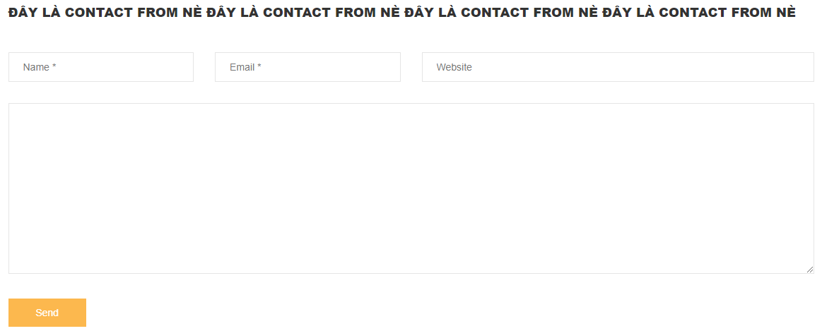
1





2
3
4
5
6

7
8

9

10
11


12

13



14



15



16



17



18

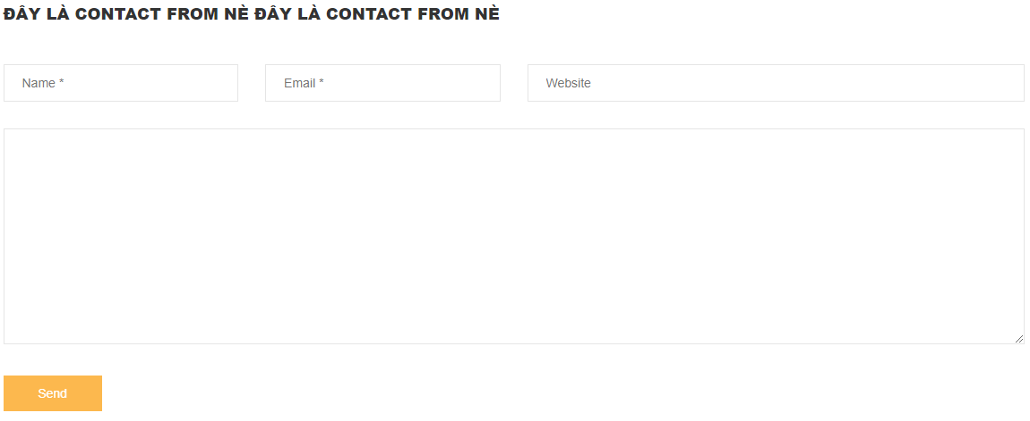

19

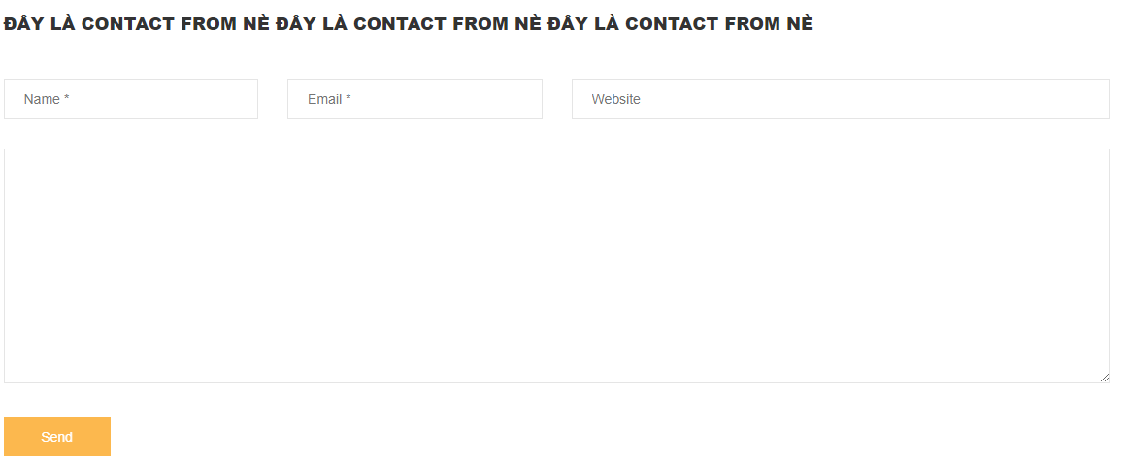

20

